Defectos
REPORTE DE DEFECTOS |  |  |  |  |  | REPORTE DE DEFECTOS |  |  |  |  |  | REPORTE DE DEFECTOS

 | ID: |  | ESTADO: | PRIORIDAD: | SEVERIDAD: |  | ID: |  | ESTADO: | PRIORIDAD: | SEVERIDAD: |  | ID: |  | ESTADO: | PRIORIDAD: | SEVERIDAD:
 | 1 |  | ACTIVO | ALTA | MEDIA |  | 2 |  | ACTIVO | MEDIA | MEDIA |  | 3 |  | ACTIVO | ALTA | ALTA

 | FECHA: |  | REPORTADO POR: | ASIGNADO A: | AMBIENTE: |  | FECHA: |  | REPORTADO POR: | ASIGNADO A: | AMBIENTE: |  | FECHA: |  | REPORTADO POR: | ASIGNADO A: | AMBIENTE:
 |  |  | Facu | x |  |  |  |  | Facu | x |  |  |  |  | Facu | x

 | TITULO: | El formato del email es incorrecto |  |  |  |  | TITULO: | Password permite mas de 10 caracteres a la hora de crearla |  |  |  |  | TITULO: | imposibilidad de resetear la contraseña por olvido o extravío.

 | DESCRIPCIÓN: | AL registrarse un nuevo Usuario en "Comida Ya-Registro", el programa permite la creacion de un usuario sin "@" en el campo 'email'. |  |  |  |  | DESCRIPCIÓN: | AL registrarse un nuevo Usuario en "Comida Ya-Registro", el programa permite la creacion de un usuario con caracteres de mas en password como asi tambien al dejar nulo dicho campo. |  |  |  |  | DESCRIPCIÓN: | El aplicativo no perimite resetear password del usuario por lo que se pierde acceso a la cuenta en caso de olvido

 | PASOS PARA REPRODUCIR EL DEFECTO: | 1. | Abrir Comida Ya |  |  |  | PASOS PARA REPRODUCIR EL DEFECTO: | 1. | Abrir Comida Ya |  |  |  | PASOS PARA REPRODUCIR EL DEFECTO: | 1. | Abrir Comida Ya
 |  | 2. | ir a registrarse |  |  |  |  | 2. | ir a registrarse |  |  |  |  | 2. | Logearse
 |  | 3. | Escribir nombre |  |  |  |  | 3. | Escribir nombre |  |  |  |  | 3. | ir a 'iniciar sesion;
 |  | 4. | Escribir apellido |  |  |  |  | 4. | Escribir apellido |  |  |  |  | 4. | mensaje de erorr contrasenia incorrecta
 |  | 5. | Escribir Email |  |  |  |  | 5. | Escribir Email |  |  |  |  | 5.
 |  | 6. | Escribir password |  |  |  |  | 6. | Escribir password |  |  |  |  | 6.
 |  | 7. | opcion cliente |  |  |  |  | 7. | opcion cliente |  |  |  |  | 7.
 |  | 8. | ir a Registrarme |  |  |  |  | 8. | ir a Registrarme |  |  |  |  | 8.
 |  | 9. |  |  |  |  |  | 9. |  |  |  |  |  | 9.
 |  | 10. |  |  |  |  |  | 10. |  |  |  |  |  | 10.

 | RESULTADO ACTUAL: | Se crea una cuenta sin formato de email |  |  |  |  | RESULTADO ACTUAL: | Se crea una cuenta sin respetar el requisito de caracteres de la password |  |  |  |  | RESULTADO ACTUAL: | imposibilidad de resetear la contraseña por olvido o extravío dejando al usuario sin opciones

 | RESULTADO ESPERADO: | Mensaje de error al escribir mal el email |  |  |  |  | RESULTADO ESPERADO: | Mensaje de error al escribir mas caracteres o dejar el campo vacio |  |  |  |  | RESULTADO ESPERADO: | permitir cambio de password segun protocolo

 | EVIDENCIA: | 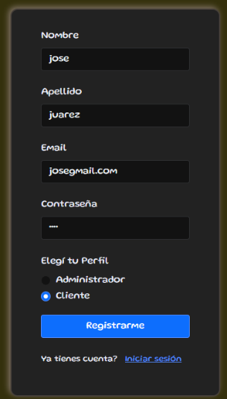 (pega la imagen acá) |  |  |  |  | EVIDENCIA: | (pega la imagen acá) |  |  |  |  | EVIDENCIA: | 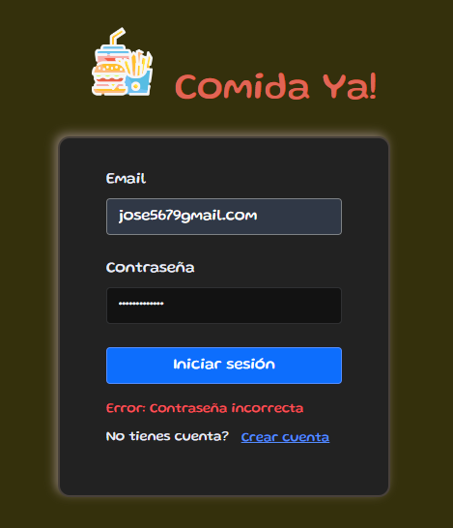 (pega la imagen acá)

